상품제안서
리복 3단수동 친환경어스2P+200g코마사타올2P(미니) | 상품코드: S37576

 |  |  |  |  |  |  | 02-713-8555 | www.synergygift.co.kr
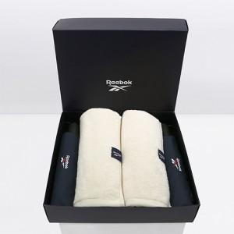

【상세/제작정보】

【인쇄/포장옵션】 | [손잡이] 실크, [원단] 실크, [타올] 실크 / 포장지포장

【공급단가】 | 수량 | 30~ | 100~ | 300~ | 500~ | 1,000~
*VAT별도 | 단가 | 27,800원 | 25,210원 | 24,200원 | 23,500원 | 23,000원

【상품 URL】 | https://www.synergygift.co.kr:443/src/goods_detail.php?gdno=37576

